Tabla de mortalidad
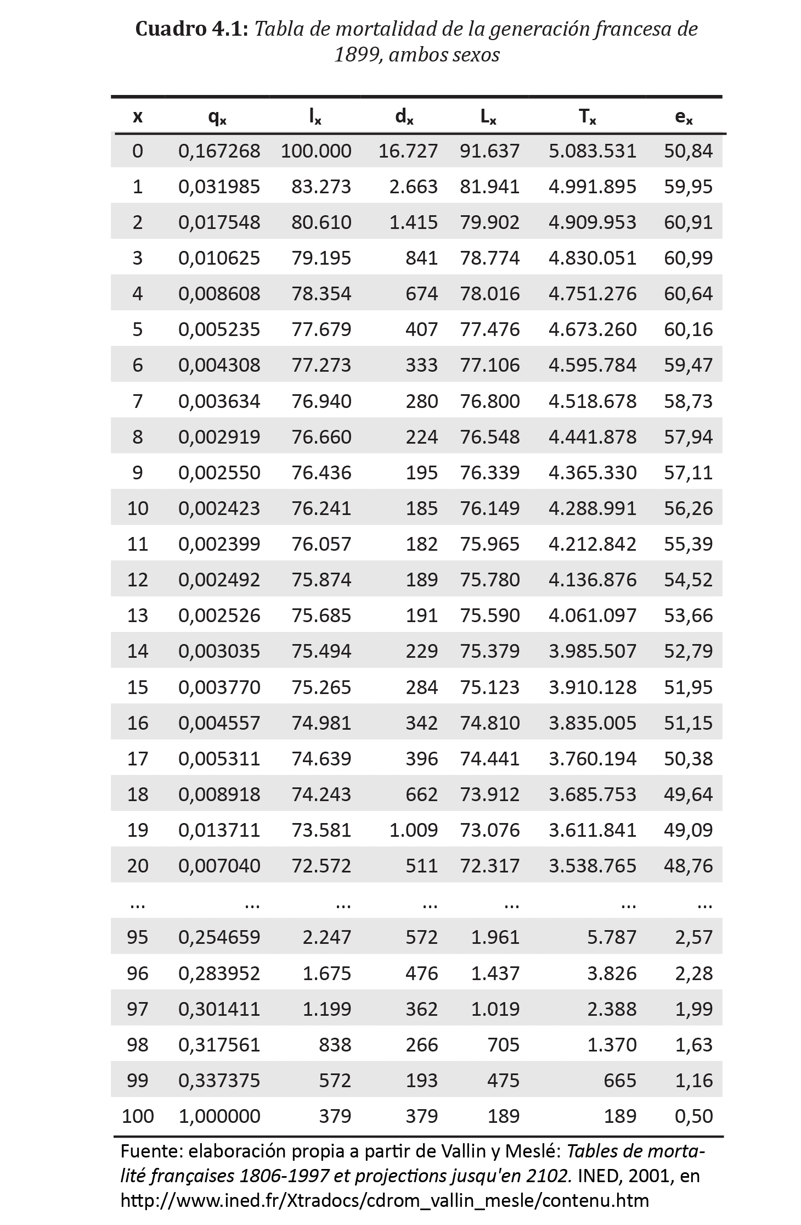
1. Tablas de mortalidad generacionales: Tablas de vida

Tabla transversales abreviadas
TABLAS DE MORTALIDAD
"Tablas Transversales Abreviadas"
Cohorte ficticio

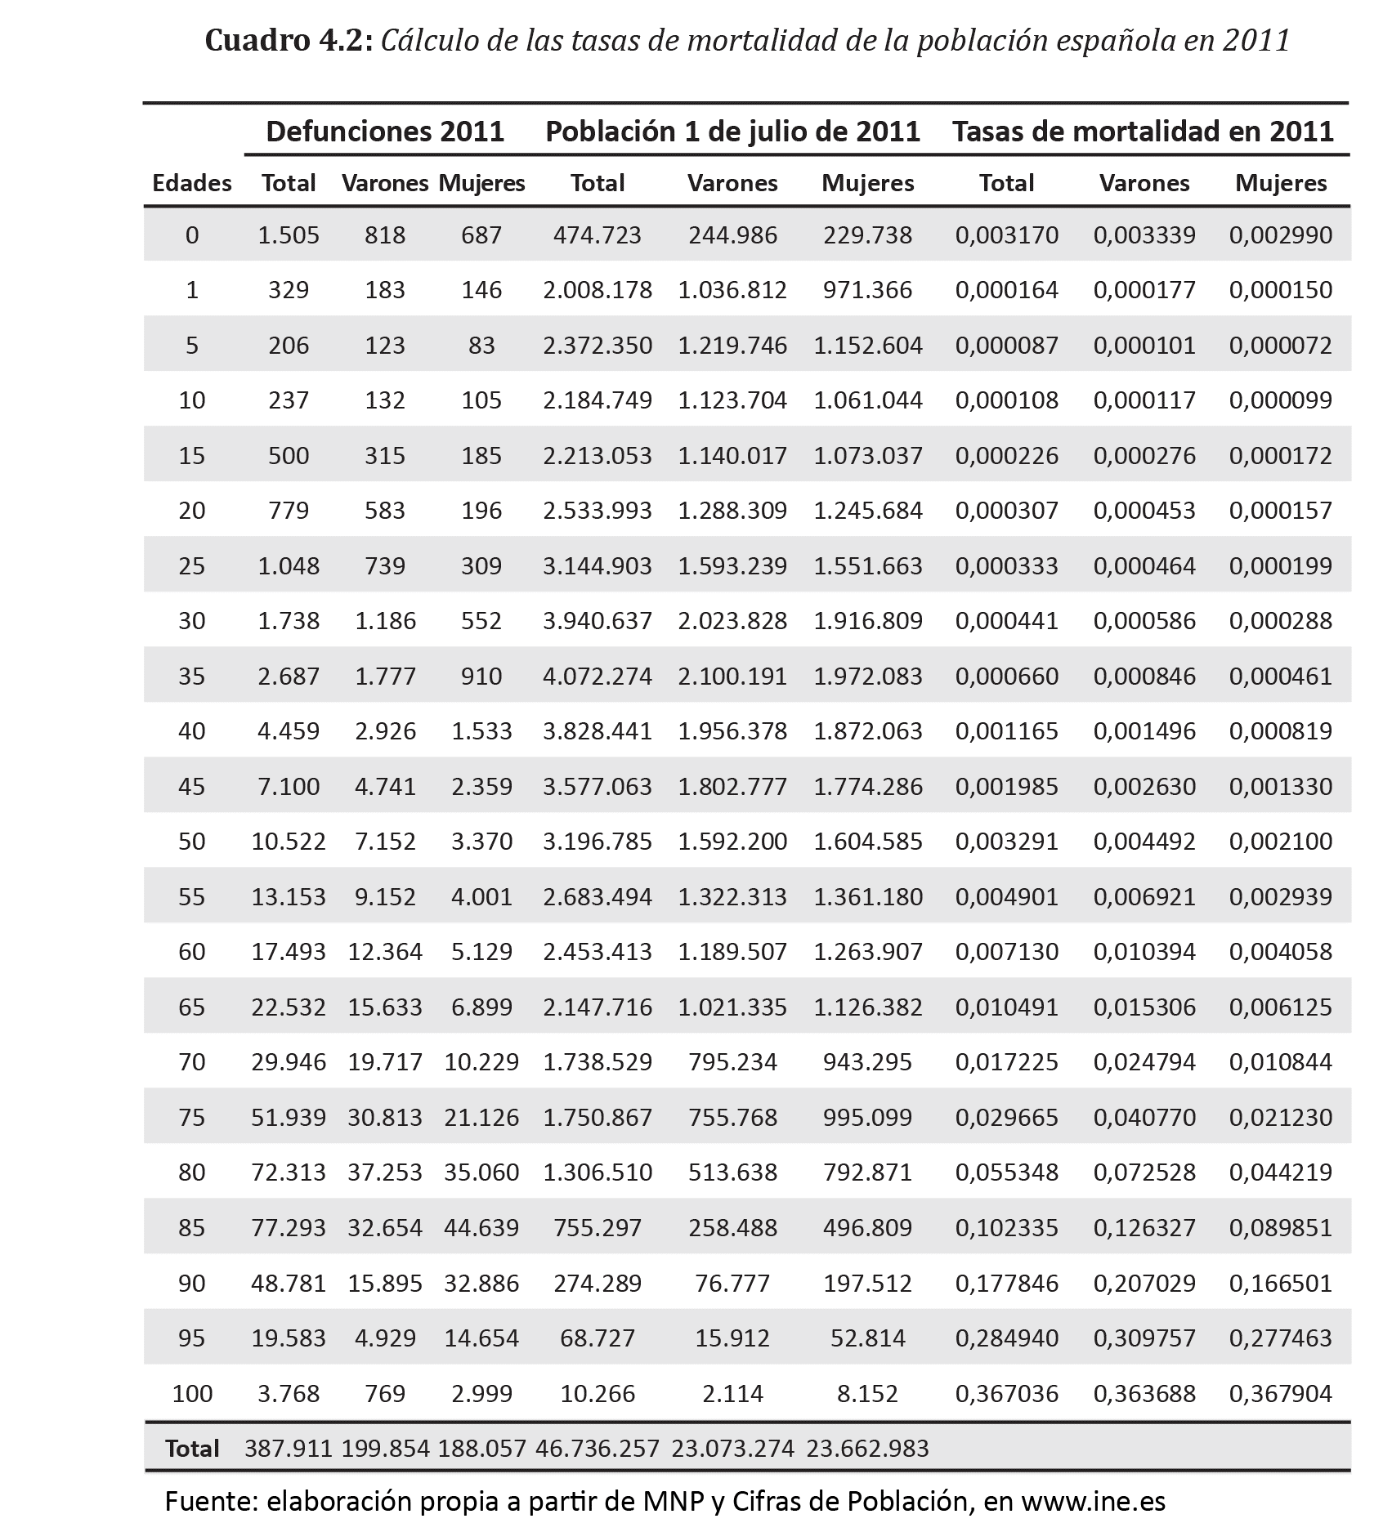

 |  |  |  |  |  |  |  | Insumos
 |  |  |  |  |  |  |  | 1. Defunciones
 |  |  |  |  |  |  |  | 2. Población

 |  |  |  |  |  |  |  | Construcción
 |  |  |  |  |  |  |  | 1. Calcular la tasa de mortalidad

 |  |  |  |  |  |  |  | D/(Pi+Pf/2)

 |  |  |  |  |  |  |  | nmx | 0.0031702698205 | =1505/474723

 | Cuadro 4.2: Cálculo de las tasas de mortalidad de la población española en 2011
 |  | Defunciones 2011 |  |  | Población 1 de julio de 2011 |  |  | Tasas de mortalidad en 2011
 | Edades | Total | Varones Mujeres |  | Total | Varones | Mujeres | Total | Varones | Mujeres
 | 0 | 1.505 | 818 | 687 | 474.723 | 244986 | 229.738 | 0,003170 | 0,003339 | 0,002990
 | 1 | 329 | 183 | 146 | 2.008.178 | 1036812 | 971.366 | 0,000164 | 0,000177 | 0,000150
 | 5 | 206 | 123 | 83 | 2.372.350 | 1219746 | 1.152.604 | 0,000087 | 0,000101 | 0,000072
 | 10 | 237 | 132 | 105 | 2.184.749 | 1123704 | 1.061.044 | 0,000108 | 0,000117 | 0,000099
 | 15 | 500 | 315 | 185 | 2.213.053 | 1140017 | 1.073.037 | 0,000226 | 0,000276 | 0,000172
 | 20 | 779 | 583 | 196 | 2.533.993 | 1288309 | 1.245.684 | 0,000307 | 0,000453 | 0,000157
 | 25 | 1.048 | 739 | 309 | 3.144.903 | 1593239 | 1.551.663 | 0,000333 | 0,000464 | 0,000199
 | 30 | 1.738 | 1186 | 552 | 3.940.637 | 2023828 | 1.916.809 | 0,000441 | 0,000586 | 0,000288
 | 35 | 2.687 | 1777 | 910 | 4.072.274 | 2100191 | 1.972.083 | 0,000660 | 0,000846 | 0,000461
 | 40 | 4.459 | 2926 | 1.533 | 3.828.441 | 1956378 | 1.872.063 | 0,001165 | 0,001496 | 0,000819
 | 45 | 7.100 | 4741 | 2.359 | 3.577.063 | 1802777 | 1.774.286 | 0,001985 | 0,002630 | 0,001330
 | 50 | 10.522 | 7152 | 3.370 | 3.196.785 | 1592200 | 1.604.585 | 0,003291 | 0,004492 | 0,002100
 | 55 | 13.153 | 9152 | 4.001 | 2.683.494 | 1322313 | 1.361.180 | 0,004901 | 0,006921 | 0,002939
 | 60 | 17.493 | 12364 | 5.129 | 2.453.413 | 1189507 | 1.263.907 | 0,007130 | 0,010394 | 0,004058
 | 65 | 22.532 | 15633 | 6.899 | 2.147.716 | 1021335 | 1.126.382 | 0,010491 | 0,015306 | 0,006125
 | 70 | 29.946 | 19717 | 10.229 | 1.738.529 | 795234 | 943.295 | 0,017225 | 0,024794 | 0,010844
 | 75 | 51.939 | 30813 | 21.126 | 1.750.867 | 755768 | 995.099 | 0,029665 | 0,040770 | 0,021230
 | 80 | 72.313 | 37253 | 35.060 | 1.306.510 | 513638 | 792.871 | 0,055348 | 0,072528 | 0,044219
 | 85 | 77.293 | 32654 | 44.639 | 755.297 | 258488 | 496.809 | 0,102335 | 0,126327 | 0,089851
 | 90 | 48.781 | 15895 | 32.886 | 274.289 | 76777 | 197.512 | 0,177846 | 0,207029 | 0,166501
 | 95 | 19.583 | 4929 | 14.654 | 68.727 | 15912 | 52.814 | 0,284940 | 0,309757 | 0,277463
 | 100 | 3.768 | 769 | 2.999 | 10.266 | 2114 | 8.152 | 0,367036 | 0,363688 | 0,367904
 | Total | 387.911 199.854 188.057 46.736.257 |  |  |  | 23.073.274 | 23.662.983
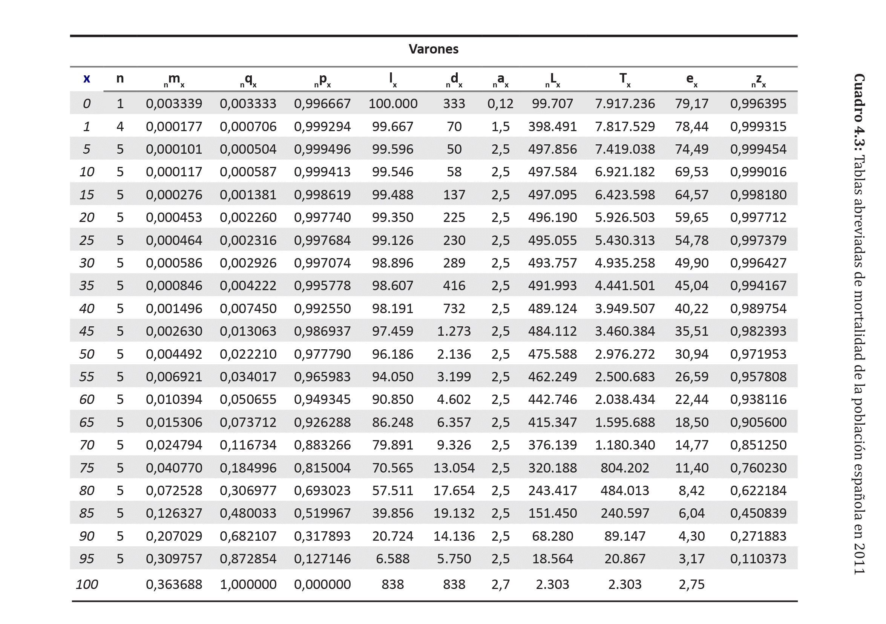
 | Fuente: elaboración propia a partir de MNP y Cifras de Población, en www.ine.es

